Sheet1 (2)
 | BẢNG THÔNG SỐ YÊU CẦU THIẾT KẾ INVERTER HÒA LƯỚI KHÔNG LƯU TRỮ 2KW - 7KW
I | functional overview diagram | 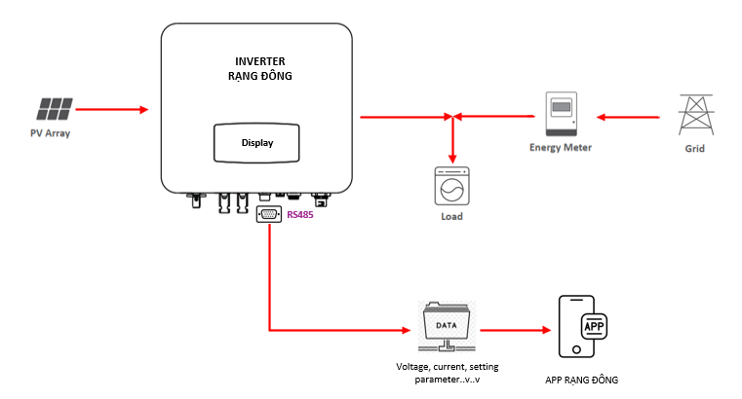
II | PV Input | RDINV5000TL
1 | Max. DC Power ( W ) | 6000
2 | Max. DC Voltage ( V ) | 550V
3 | MPPT Voltage Range ( V ) | 70-550
4 | MPPT Full Power Voltage Range ( V ) | 220-550
5 | Rated Input Voltage ( V ) | 360
6 | Start-up Voltage ( V ) | 70
7 | Max. Input Current ( A ) | 14+26 => điều chỉnh phù hợp CS 5-7KW
8 | Max. Short Current ( A ) | 18+35 => điều chỉnh phù hợp CS 5-7KW
9 | No. of MPP Tracker / | 2
III | AC INPUT DATA
1 | Nominal Input Voltage ( V ) | Sigle phase L/N/PE, 230Vac
2 | Grid input voltage range | 180Vac-265Vac (According to local standard)
3 | Nominal Input Frequency ( Hz ) | 45-55Hz/54-66Hz (According to local standard)
IV | AC Output Data | RDINV5000TL
1 | Max. Output Power ( W ) | 7700
2 | Nominal Output Power ( W ) | 7000
3 | Max. Output Current ( A ) | 33.6
4 | Nominal Output Voltage ( V ) | L/N/PE, 220Vac, 230Vac, 240Vac
5 | Grid Voltage Range | 180Vac-276Vac (According to local standard)
6 | Nominal Output Frequency ( Hz ) | 50/60
7 | Grid Frequency Range | 45-55Hz/54-66Hz (According to local standard)
8 | Output Power Factor | 1 default (adjustable from 0.8 leading to 0.8 lagging)
9 | Output Current THD | <5%
V | Efficiency | RDINV5000TL
1 | Max. Efficiency | >=95%
VI | Protection | RDINV5000TL
1 | PV Reverse Polarity Protection | Yes
2 | PV Insulation Resistance Detection | Triển khai giai đoạn sau
3 | AC Short Circuit Protection | Yes
4 | AC Over Current Protection | Yes
5 | AC Over Voltage Protection | Yes
6 | Anti-Islanding Protection | Triển khai giai đoạn sau
7 | Residual Current Detection | Triển khai giai đoạn sau
8 | Over Temperature Protection | Yes
9 | Integrated DC switch | Yes
10 | Surge Protection | Integrated (Type III)
VII | Display end setting parametters | RDINV5000TL
1 | Display data | +Voltage: Solar, AC Output, AC Input +Frequency: AC Output, AC Input +Current: Solar, AC Output, AC Input +Instant capacity: Solar, AC Output, AC Input +Accumulated capacity: Solar, AC output, AC input - Update once every 5 minutes or continuously +Warnings and error detection
2 | parameter settings on the display screen | +Change AC Output capacity + On/off allows capacity to be pushed to the EVN grid +Adjust the capacity pushed to the EVN power grid
VIII | Communication | RS485 communication standard Includes the data: - Display data: '+Voltage: Solar, AC Output, AC Input +Frequency: AC Output, AC Input +Current: Solar, AC Output, AC Input +Instant capacity: Solar, AC Output, AC Input +Accumulated capacity: Solar, AC output, AC input - Update once every 5 minutes or continuously +Warnings and error detection - Installation data +Change AC Output capacity + On/off allows capacity to be pushed to the EVN grid +Adjust the capacity pushed to the EVN power grid
IX | General Data | RDINV7000TL
1 | Dimensions (W x H x D, mm)(proposal) | 370 x 510 x 192
2 | Weight ( kg )(proposal) | 17
3 | Protection Degree | IP65 => kết hợp để đánh giá và chốt yêu cầu
4 | Enclosure Material | Aluminum
5 | Ambient Temperature Range ( ) | -25 to 60
6 | Humidity Range | 0-100%
7 | Topology | Transformerless
8 | Cooling Concept | Convection + aluminum heatsink
9 | Noise Emission ( db ) | <40
X | Certifications and Standards | RDINV7000TL
1 | EMC Standard | EN/IEC 61000-6-2, EN/IEC 61000-6-3, EN61000-3-2, EN61000-3-3, EN61000-3-11, EN61000-3-12
2 | Safety Standard | IEC 60068, UL1741, EN62109
3 | Grid-connection | IEEE1547, CSA C22, EN50549, VDE4105, VDE0126, RD1699, ABNT NBR16149 & 16150, AS4777.2, NB/T32004, G98/G99, IEC61727
XI | Other requirements | RDINV7000TL
1 | Warranty | 5 Year
2 | main component supplier | Infineon, STMicroelectronics,TI

1/ | Cách thức triển khai: Định kỳ hai bên thảo luận đánh giá tiến độ, trao đổi về kết quả triể khai (theo tiến độ hoặc không quá 1 tháng)
2/ | Các kết quả thực hiện của chương trình được chuyển giao hoàn toàn cho Rạng Đông
3/ | Tiến độ: Tháng 9 có mẫu - Triển khai hợp đồng sớm để triển khai đặt mua vật tư mẫu (tạm ứng 30-40% sau khi ký hợp đồng, có thể xem xét tạm ứng thành 2 đợt và thanh toán sau khi kết thúc nghiệm thu đề tài)

